Уровень 2 - Bug Report
ID | 1 | 2 | 3 | 4 | 5 | 6 | 7 | 8 | 9 | 10 | 11 | 12 | 13
Summary | При уменьшении разрешения и изменении его под мобильные устройства верстка ломается | Любой товар можно добавить в корзину лишь один раз | Товар невозможно удалить из корзины, после добавления | Фильтр сортировки по цене/популярности кликабелен и срабатывает лишь при клике на стрелку сбоку от данного текста,
Pre Conditions | Открыть сайт "https://testers-task.idaproject.com/1/" | "Открыть сайт "https://testers-task.idaproject.com/1/" | "Открыть сайт "https://testers-task.idaproject.com/1/" | "Открыть сайт "https://testers-task.idaproject.com/1/"
Steps | Уменьшить разрешение до мобильного через devtools | 1. Зайти на главной странице в Каталог -> Рюкзаки 2. навести мышкой на значок добавить в корзину около сверху справа у товара 3.Кликнуть мышкой на значок более 1 раза | 1. Зайти на главной странице в Каталог -> Рюкзаки 2. навести мышкой на значок добавить в корзину около сверху справа у товара и добавить в корзину 3. зайти в меню корзина 4. Кликнуть на значок удаления из корзины 5. ВВести телефон 89201111111 6. Ввести пароль 55555 7. Нажать зарегаться | 1. Зайти на главной странице в Каталог -> Рюкзаки 2. навести мышкой на значок сортировать по цене

Expected Result | все сохраняет пропорции, гибкая верстка | В корзину добавится более 1 позиции данного товара | Товар удаляется из корзины по клику на значок удаления | Всплывающее меню сортировки должно отображаться при наведении как на сам текст - Цене так и на стрелку
Actual Result | изображения товаров и их названия группируются неверно, наславиваясь одно на другое | После первого добавления в корзину начнет появляться сообщение - Товар удален из корзины | После нажатия на значок удаление из корзины появляется всплывающее окно - Товар удален из корзины и товар остается в корзине | Возможность цене/ пулярности есть только при наведении на стрелку сбоку от текста - Цене
Severity | s5 | s5 | s5 | s5
Priority | by manager | by manager | by manager | by manager
Assigned | Roman Ag | Roman Ag | Roman Ag | Roman Ag
State | Open | Fixed

Environment | Google chrome windows 10 (ver.101.0.4951.67) | Google chrome windows 10 (ver.101.0.4951.67) | Google chrome windows 10 (ver.101.0.4951.67) | Google chrome windows 10 (ver.101.0.4951.67)
Attached file | 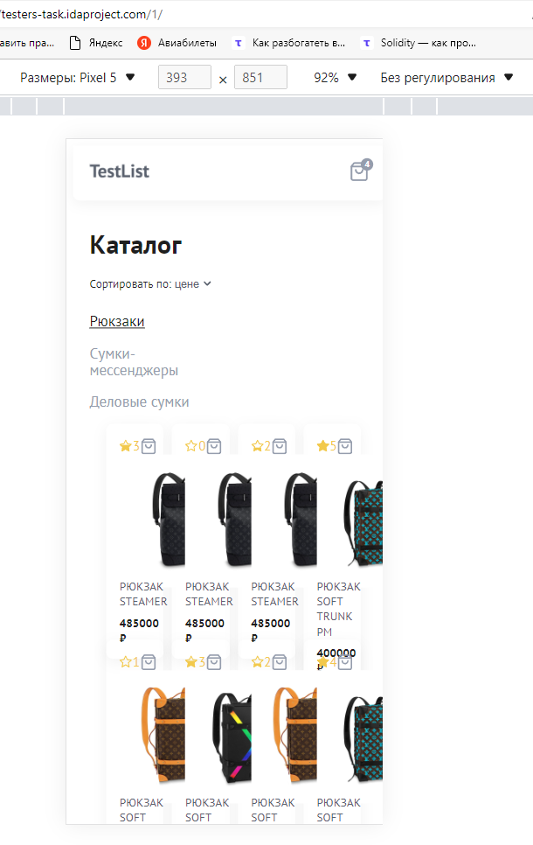 | 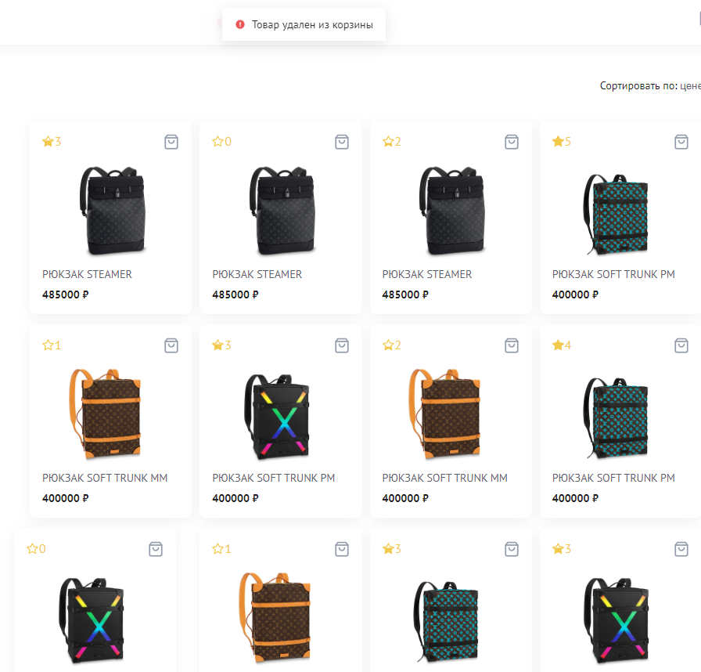 | 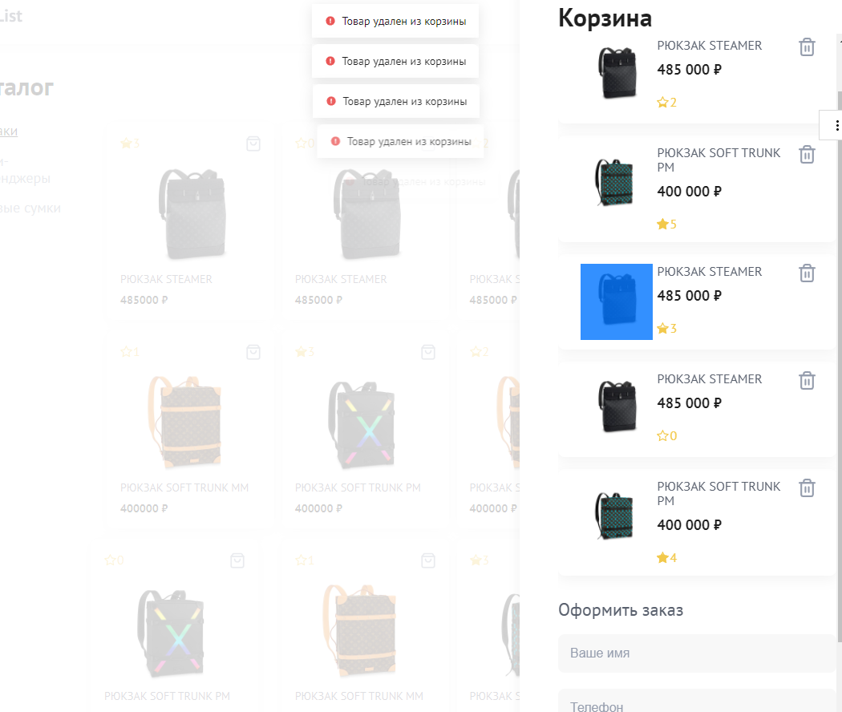 | 